Sheet1
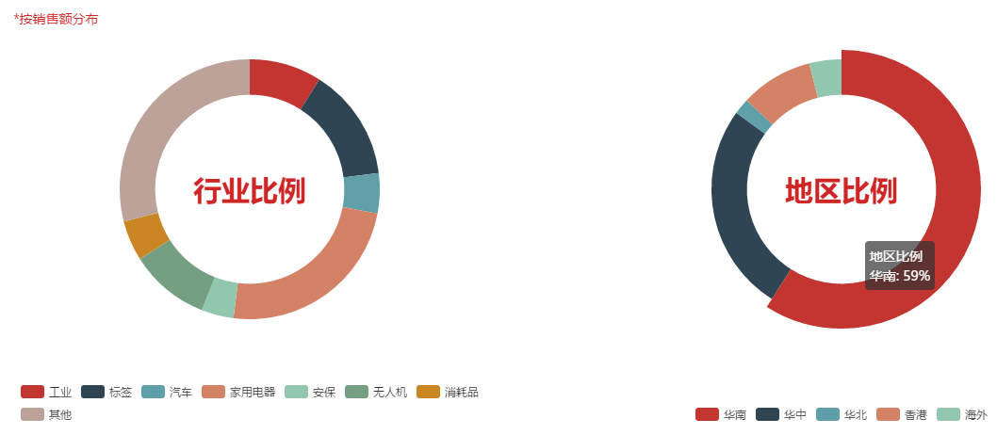
中文 | 英文(EngLish)
echart图标
按销售额分布 | Distribution by sales
行业比例 | Industry proportion
工业 | Industry
标签 | Label
汽车 | Automobile
家用电器 | Household appliances
安保 | Security
无人机 | Uav
消耗品 | Consumables
其他 | Other
地区比例 | Regional proportions
华南 | South China
华中 | Central China
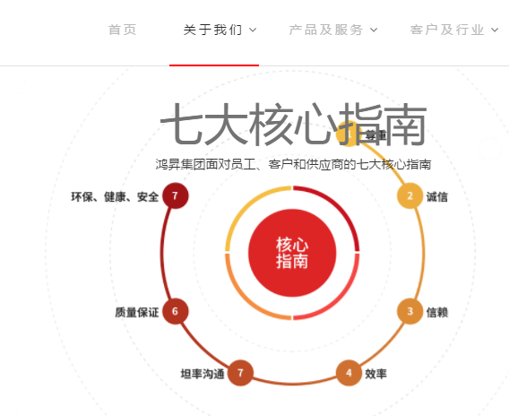
华北 | North China
香港 | Hong Kong
海外 | Overseas
七大核心指南

尊重 | respect
诚信 | Sincerity
信赖 | trust
效率 | Efficiency
坦率沟通 | Frank communication
质量保证 | Quality assurance
环保,健康，安全 | Environmental protection, health, safety.

 | 序号错误

